Info
 |  |  |  | Dr. Ralf Beinbrecht

 |  | RBC - Ralf Beinbrecht Consulting
 |  | ADVISOR/FREELANCE for Technical services and more…

 |  |  | Office: +49 (0) 7171 874 3934
 |  |  | Fax: +49 (0) 3222 376 3625

 |  |  | E-mail: info@Beinbrecht.de
 |  |  | www.beinbrecht.de

Hinweis:
Alle Angaben in diesem Tool wurden vom Autor mit größter Sorgfalt erarbeitet bzw. zusammengestellt und unter Einschaltung wirksamer Kontrollmaßnahmen reproduziert.
Trotzdem sind Fehler nicht ganz auszuschließen. Der Vertreiber / Autor sieht sich deshalb gezwungen, darauf hinzuweisen, dass sie weder eine Garantie noch
die juristische Verantwortung oder irgendeine Haftung für Folgen, die auf fehlerhafte Angaben zurückgehen, übernommen werden.
Für die Mitteilung etwaiger Fehler sind Vertreiber / Autor jederzeit dankbar.

2012©RBC - Ralf Beinbrecht Consulting, 73529 Schwäbisch Gmünd
Alle Inhalte sind geistiges Eigentum des Urhebers. Für die Verfügbarkeit und den Inhalt verlinkter Seiten wird keine Verantwortung übernommen. Änderungen und Irrtümer vorbehalten.

 | Cockpit

 | OEE - Rechner

 | Kurzerklärung OEE

OEE
OEE- Berechnung

… in den blauen Feldern können Sie Ihre Daten einpflegen


Zeitverluste |  |  | Ziel 85%

A | Planbelegunszeit |  |  | 480 | MIN
B | Stillstandszeit | (Störungen, Rüsten, Materialmangel, Pausen etc.) |  | 160 | MIN
C | Nettobetriebszeit | (Planlaufzeit - Stillstandzeit | (A-B) | 320 | MIN
D | Gesamtverfügbarkeit | Nettobetriebszeit / Planlaufzeit x 100) | (C/Ax100) | 66.7 | %

Leistungsverluste |  |  | Ziel 90%

E | Gesamtstückzahl | ( i.O. und n.i.O ) |  | 1,500 | Stck.
F | technisch geplante Taktzeit |  |  | 0.15 | MIN/Stck.
G | Maschinenleistung | ((Gesamtstückzahl x techn. Gepl. Taktzeit) / Nettobetriebszeit x 100) | (ExF/Cx100) | 70.3 | %
G1- | Taktzeitverluste | (Nettobetriebszeit -(Gesamtstückzahl x tech. gepl. Taktzeit) | (C - (ExF)) | 95 | MIN

Qualitätsverluste |  |  | Ziel 98%

H | Stückzahl Ausschuss | (Nacharbeit und Schrott) |  | 34 | Stck.
I | Qualitätsgrad | ((Gesamtstückzahl - Ausschuss / Gesamtstückzahl x 100) | ((E-I) / Ex100) | 97.7 | %
I1- | Qualitätsverluste | (techn. Gepl. Taktzeit x Stückzahl Ausschuss) | (F x I) | 5 | MIN

Effektivität des Produktionssystem |  |  | Ziel 75%

 |  | Gesamtverfügbarkeit x Maschinenleistung x Qualitätsgrad x 100 | (DxGxI/100) | 45.8 | %
 |  | Wertschöpfende Zeit / Planbelegungszeit | ((A-B-H-K) / Ax100) | 45.8 | %

Kurzerklärung
OEE-Berechnung

Der OEE (Overall Equipment Effectiveness)-Wert ist eine Kennzahl, die die tatsächliche Auslastung
von Maschinen unter Berücksichtigung der Faktoren Verfügbarkeit, Leistung und Qualität bewertet.
Noch ungenutztes Produktivitätspotenzial wird dabei sichtbar.

Durch Verfügbarkeits-, Leistungs- und Qualitätsverluste wird die wertschöpfende Produktionszeit reduziert.
Verfügbarkeitsverluste sind ungeplante Stillstände, wie z. B. Materialmangel, Reparaturen, Störungen oder Rüsten.
Leistungsverluste entstehen bei verlängerten Taktzeiten gegenüber den Vorgabewerten.
Qualitätsverluste werden durch fehlerhafte Produktionsteile/Schlechtteile verursacht.
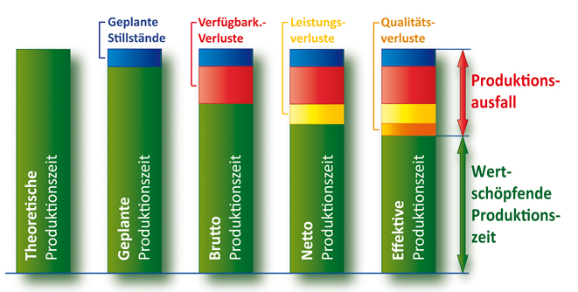

Durch eine OEE-Berechnung können diese Schwachstellen in der Produktion gezielt aufgedeckt
und entsprechende Maßnahmen eingeleitet werden.

